表紙
容量市場システムマニュアル
応札情報管理
別冊
第1版

001
＜応札情報の照会＞

■応札情報一覧画面（応札情報の照会） | ■応札情報一覧画面_項目説明（応札情報の照会）
 |  | 項目No | 項目名 | 必須／ 任意 | 桁数 | 入力方法 | 表示・入力内容
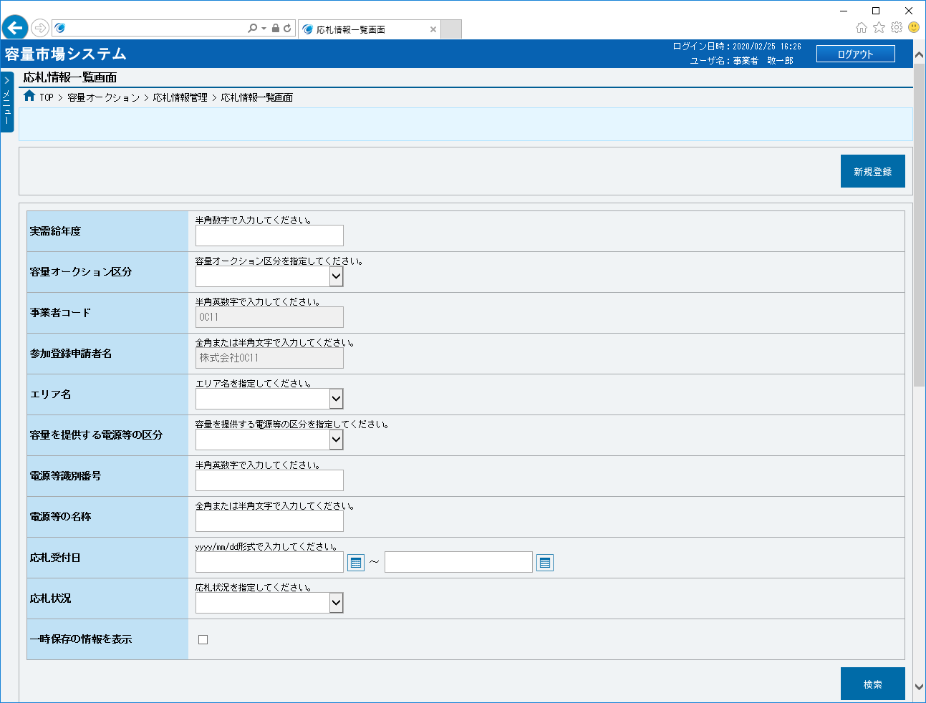
 |  | ボタン

 |  | ① | 新規登録 | － | － | ボタン押下 | 応札情報を新規登録する場合、クリックしてください。

①
 |  | 検索条件

 |  | ② | 実需給年度 | 任意 | 4 | 手入力 | 応札情報を照会する場合、検索対象の実需給年度を入力してください。

②
 |  | ③ | 容量オークション区分 | 任意 | － | リスト選択 | 応札情報を照会する場合、検索対象の容量オークション区分を選択してください。

③
 |  | ④ | 事業者コード | 任意 | － | 表示 | 検索対象の事業者コードが表示されます。

④
 |  | ⑤ | 参加登録申請者名 | 任意 | － | 表示 | 検索対象の参加登録申請者名が表示されます。

⑤
 |  | ⑥ | エリア名 | 任意 | － | リスト選択 | 応札情報を照会する場合、検索対象のエリア名を選択してください。

⑥
 |  | ⑦ | 容量を提供する電源等の区分 | 任意 | － | リスト選択 | 応札情報を照会する場合、検索対象の容量を提供する電源等の区分を選択してください。
⑦
 |  | ⑧ | 電源等識別番号 | 任意 | 10 | 手入力 | 応札情報を照会する場合、検索対象の電源等識別番号を入力してください。
⑧
 |  | ⑨ | 電源等の名称 | 任意 | 50 | 手入力 | 応札情報を照会する場合、検索対象の電源等の名称を入力してください。
⑨
⑩
⑪
 |  | ⑩ | 応札受付日（FROM） | 任意 | 10 | 手入力 または 日付選択 | 応札情報を照会する場合、検索対象の応札受付日（自）を「yyyy/mm/dd」形式で入力、またはカレンダより選択してください。選択した日付を自動でセットします。 （入力例：「2020年4月1日」⇒「2020/04/01」）

⑫
⑬
⑭
 |  | ⑪ | 応札受付日（TO） | 任意 | 10 | 手入力 または 日付選択 | 応札情報を照会する場合、検索対象の応札受付日（至）を「yyyy/mm/dd」形式で入力、またはカレンダより選択してください。選択した日付を自動でセットします。 （入力例：「2020年4月1日」⇒「2020/04/01」）

 |  | ⑫ | 応札状況 | 任意 | － | リスト選択 | 応札情報を照会する場合、検索対象の応札状況を選択してください。

 |  | ⑬ | 一時保存の情報を表示 | 任意 | － | チェック ボックス | 応札情報を照会する場合、チェックを入れないでください。

 |  | ⑭ | 検索 | － | － | ボタン押下 | 応札情報を照会する場合、クリックしてください。

 |  | 応札情報一覧（応札情報の検索結果）
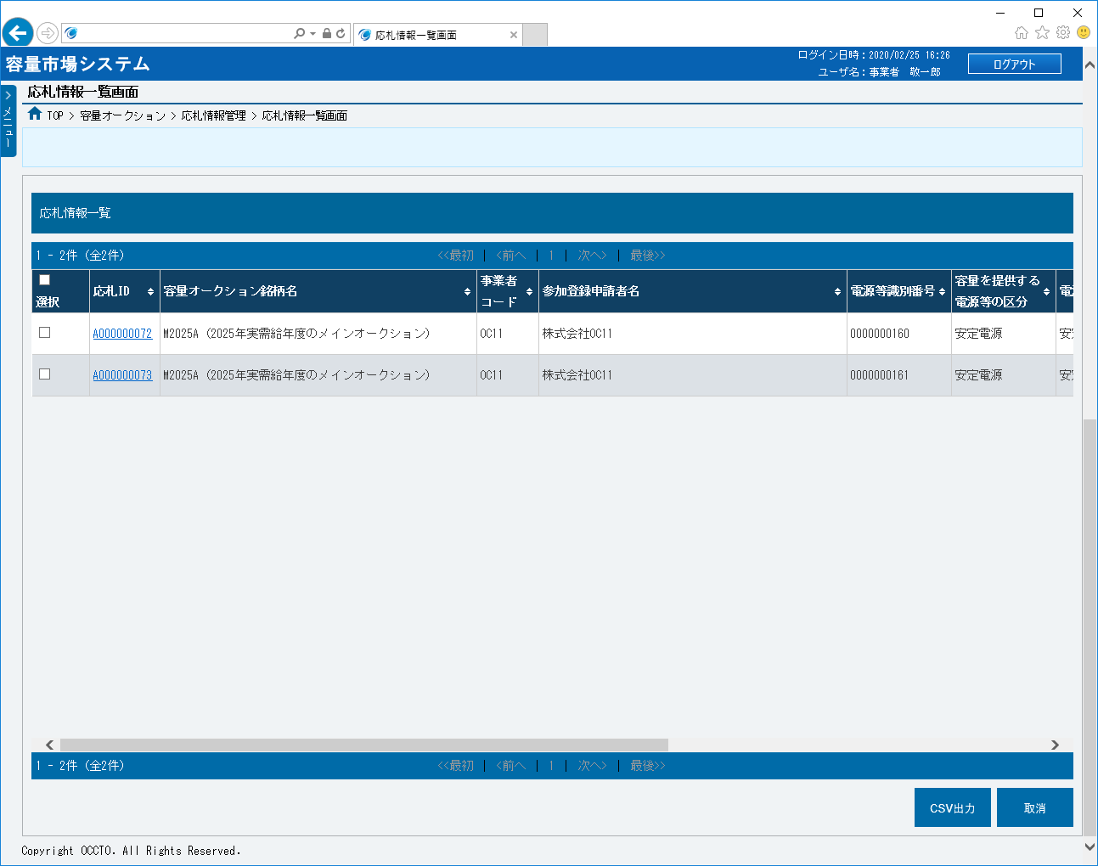
 |  | ⑮ | データ件数（上部） | － | － | 表示 | 検索結果・表示内容に応じて現在表示中のデータ件数（n-m件目）、データ全件数を表示します。

 |  | ⑯ | ページ遷移（上部） | － | － | リンク | 検索結果・表示内容に応じてページ遷移のリンクを表示します。 ページを遷移する場合、クリックしてください。

 |  | ⑰ | 全選択 | － | － | チェック ボックス | 応札情報の検索結果を全選択する場合、チェックを入れてください。

 |  | ⑱ | 選択 | － | － | チェック ボックス | 応札情報の検索結果を個別選択する場合、チェックを入れてください。
⑮
⑯
⑲
⑳
㉑
㉒
㉓
㉔
 |  | ⑲ | 応札ID | － | － | リンク | 検索条件に該当した応札情報の応札IDが表示されます。 応札情報の詳細を確認する場合、クリックしてください。
⑰
⑱
 |  | ⑳ | 容量オークション銘柄名 | － | － | 表示 | 検索条件に該当した応札情報の容量オークション銘柄名が表示されます。

 |  | ㉑ | 事業者コード | － | － | 表示 | 検索条件に該当した応札情報の事業者コードが表示されます。

 |  | ㉒ | 参加登録申請者名 | － | － | 表示 | 検索条件に該当した応札情報の参加登録申請者名が表示されます。

 |  | ㉓ | 電源等識別番号 | － | － | 表示 | 検索条件に該当した応札情報の電源等識別番号が表示されます。

 |  | ㉔ | 容量を提供する電源等の区分 | － | － | 表示 | 検索条件に該当した応札情報の容量を提供する電源等の区分が表示されます。

 |  | ㉕ | 電源等の名称 | － | － | 表示 | 検索条件に該当した応札情報の電源等の名称が表示されます。

 |  | ㉖ | エリア名 | － | － | 表示 | 検索条件に該当した応札情報のエリア名が表示されます。

 |  | ㉗ | 応札受付日時 | － | － | 表示 | 検索条件に該当した応札情報の応札受付日時が表示されます。

 |  | ㉘ | 応札容量[kW] | － | － | 表示 | 検索条件に該当した応札情報の応札容量が表示されます。

 |  | ㉙ | 応札価格[円/kW] | － | － | 表示 | 検索条件に該当した応札情報の応札価格が表示されます。

 |  | ㉚ | 応札状況 | － | － | 表示 | 検索条件に該当した応札情報の応札状況が表示されます。

 |  | ㉛ | データ件数（下部） | － | － | 表示 | 応札情報の検索結果・表示内容に応じて現在表示中のデータ件数（n-m件目）、データ全件数を表示します。

 |  | ㉜ | ページ遷移（下部） | － | － | リンク | 応札情報の検索結果・表示内容に応じてページ遷移のリンクを表示します。 ページを遷移する場合、クリックしてください。

 |  | ㉝ | CSV出力 | － | － | ボタン押下 | 応札情報の検索結果をダウンロードする場合、クリックしてください。

 |  | ㉞ | 取消 | － | － | ボタン押下 | 応札情報を削除する場合、クリックしてください。

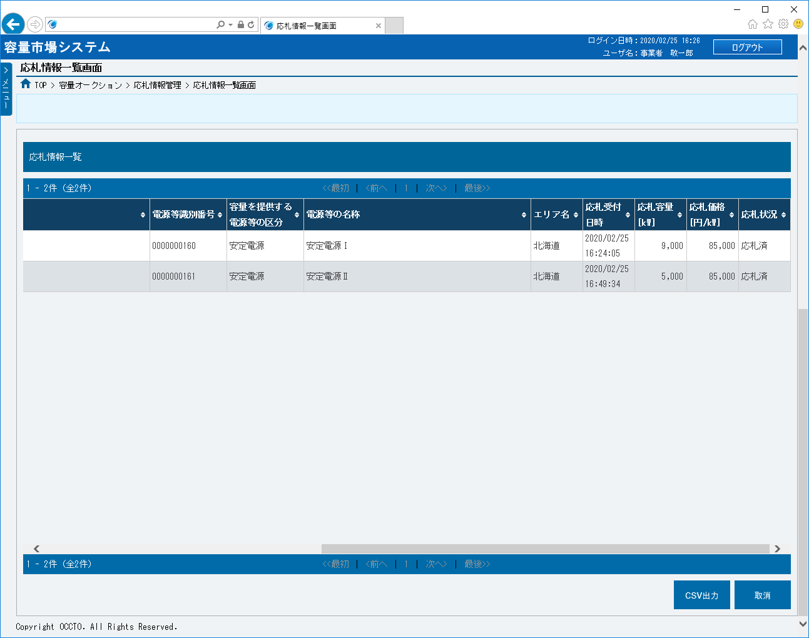

㉕
㉖
㉗
㉘
㉙
㉚

㉜
㉛
㉝
㉞

■応札情報一覧画面（応札一時保存情報の照会） | ■応札情報一覧画面_項目説明（応札一時保存情報の照会）
 |  | 項目No | 項目名 | 必須／ 任意 | 桁数 | 入力方法 | 表示・入力内容
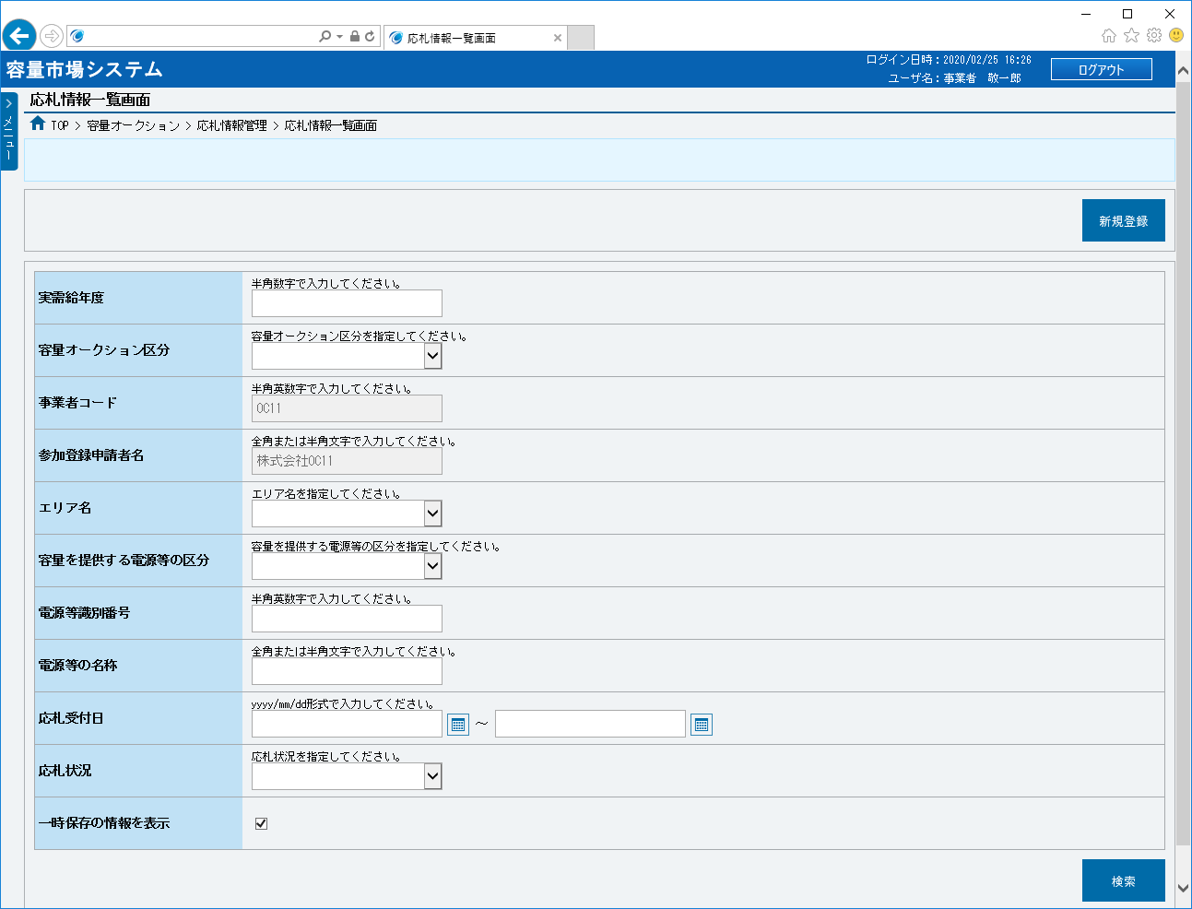
 |  | ボタン

 |  | ① | 新規登録 | － | － | ボタン押下 | 応札情報を新規登録する場合、クリックしてください。

①
 |  | 検索条件

 |  | ② | 実需給年度 | 任意 | 4 | 手入力 | 応札一時保存情報を照会する場合、検索対象の実需給年度を入力してください。

②
 |  | ③ | 容量オークション区分 | 任意 | － | リスト選択 | 応札一時保存情報を照会する場合、検索対象の容量オークション区分を選択してください。

③
 |  | ④ | 事業者コード | 任意 | － | 表示 | 検索対象の事業者コードが表示されます。

④
 |  | ⑤ | 参加登録申請者名 | 任意 | － | 表示 | 検索対象の参加登録申請者名が表示されます。

⑤
 |  | ⑥ | エリア名 | 任意 | － | リスト選択 | 応札一時保存情報を照会する場合、検索対象のエリア名を選択してください。

⑥
 |  | ⑦ | 容量を提供する電源等の区分 | 任意 | － | リスト選択 | 応札一時保存情報を照会する場合、検索対象の容量を提供する電源等の区分を選択してください。
⑦
 |  | ⑧ | 電源等識別番号 | 任意 | 10 | 手入力 | 応札一時保存情報を照会する場合、検索対象の電源等識別番号を入力してください。
⑧
 |  | ⑨ | 電源等の名称 | 任意 | 50 | 手入力 | 応札一時保存情報を照会する場合、検索対象の電源等の名称を入力してください。
⑨
⑩
⑪
 |  | ⑩ | 応札受付日（FROM） | 任意 | 10 | 手入力 または 日付選択 | 応札一時保存情報を照会する場合、検索対象の応札受付日（自）を「yyyy/mm/dd」形式で入力、またはカレンダより選択してください。選択した日付を自動でセットします。 （入力例：「2020年4月1日」⇒「2020/04/01」）

⑫
⑬
⑭
 |  | ⑪ | 応札受付日（TO） | 任意 | 10 | 手入力 または 日付選択 | 応札一時保存情報を照会する場合、検索対象の応札受付日（至）を「yyyy/mm/dd」形式で入力、またはカレンダより選択してください。選択した日付を自動でセットします。 （入力例：「2020年4月1日」⇒「2020/04/01」）

 |  | ⑫ | 応札状況 | 任意 | － | リスト選択 | 応札一時保存情報を照会する場合、検索対象の応札状況を選択してください。

 |  | ⑬ | 一時保存の情報を表示 | 任意 | － | チェック ボックス | 応札一時保存情報を照会する場合、チェックを入れてください。

 |  | ⑭ | 検索 | － | － | ボタン押下 | 応札一時保存情報を照会する場合、クリックしてください。

 |  | 応札一時保存情報一覧（応札一時保存情報の検索結果）
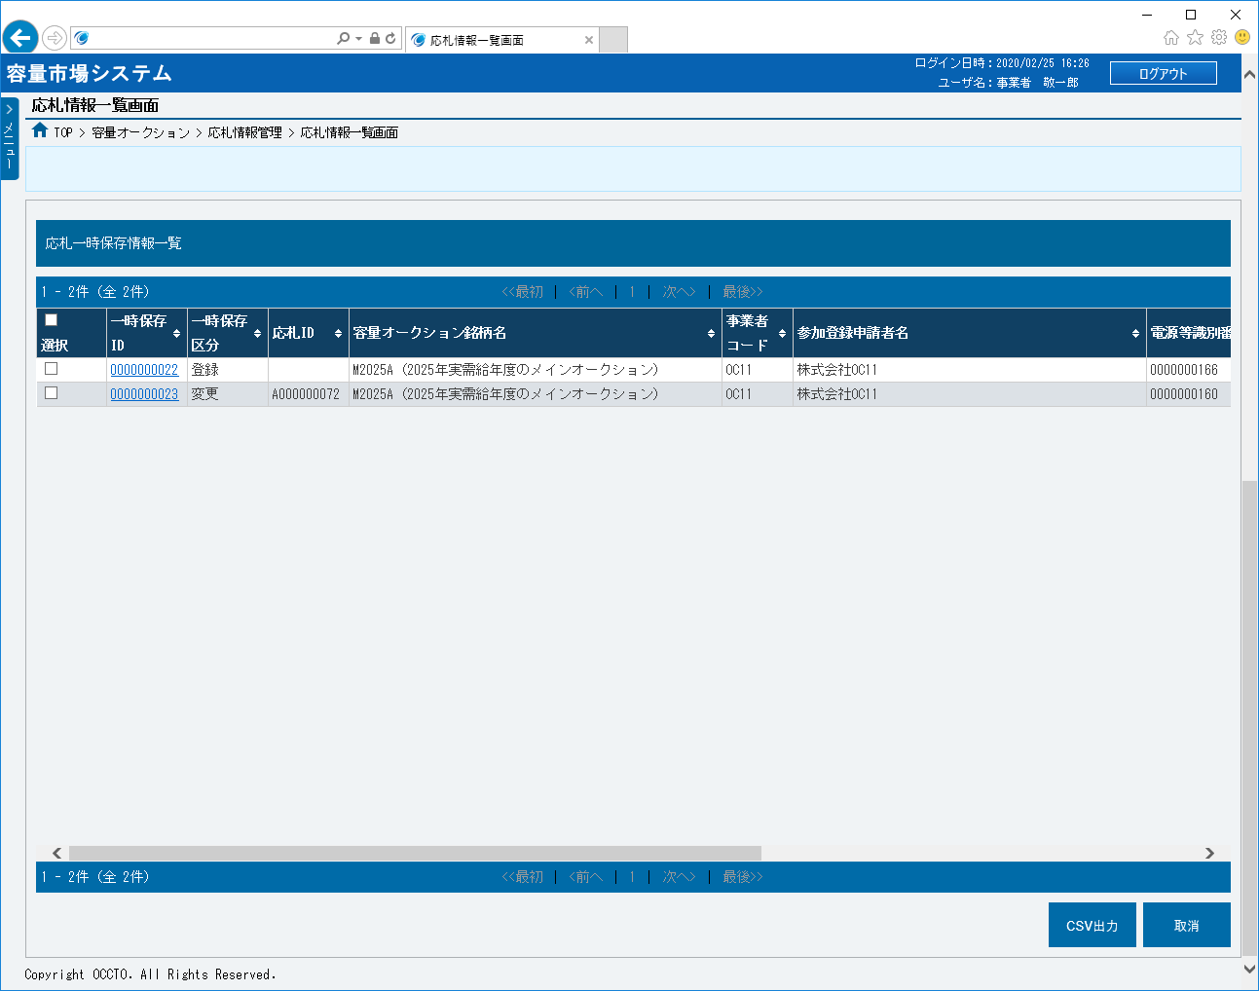
 |  | ⑮ | データ件数（上部） | － | － | 表示 | 検索結果・表示内容に応じて現在表示中のデータ件数（n-m件目）、データ全件数を表示します。

 |  | ⑯ | ページ遷移（上部） | － | － | リンク | 検索結果・表示内容に応じてページ遷移のリンクを表示します。 ページを遷移する場合、クリックしてください。

 |  | ⑰ | 全選択 | － | － | チェック ボックス | 応札一時保存情報の検索結果を全選択する場合、チェックを入れてください。

 |  | ⑱ | 選択 | － | － | チェック ボックス | 応札一時保存情報の検索結果を個別選択する場合、チェックを入れてください。
⑯
⑮
⑲
㉓
 |  | ⑲ | 一時保存ID | － | － | リンク | 検索条件に該当した応札一時保存情報の一時保存IDが表示されます。 応札一時保存情報の詳細を確認する場合、クリックしてください。
⑰
⑳
㉑
㉒
㉔
⑱
 |  | ⑳ | 一時保存区分 | － | － | 表示 | 検索条件に該当した応札一時保存情報の一時保存区分が表示されます。

 |  | ㉑ | 応札ID | － | － | 表示 | 検索条件に該当した応札一時保存情報の応札IDが表示されます。

 |  | ㉒ | 容量オークション銘柄名 | － | － | 表示 | 検索条件に該当した応札一時保存情報の容量オークション銘柄名が表示されます。

 |  | ㉓ | 事業者コード | － | － | 表示 | 検索条件に該当した応札一時保存情報の事業者コードが表示されます。

 |  | ㉔ | 参加登録申請者名 | － | － | 表示 | 検索条件に該当した応札一時保存情報の参加登録申請者名が表示されます。

 |  | ㉕ | 電源等識別番号 | － | － | 表示 | 検索条件に該当した応札一時保存情報の電源等識別番号が表示されます。

 |  | ㉖ | 容量を提供する電源等の区分 | － | － | 表示 | 検索条件に該当した応札一時保存情報の容量を提供する電源等の区分が表示されます。

 |  | ㉗ | 電源等の名称 | － | － | 表示 | 検索条件に該当した応札一時保存情報の電源等の名称が表示されます。

 |  | ㉘ | エリア名 | － | － | 表示 | 検索条件に該当した応札一時保存情報のエリア名が表示されます。

 |  | ㉙ | 応札容量[kW] | － | － | 表示 | 検索条件に該当した応札一時保存情報の応札容量が表示されます。

 |  | ㉚ | 応札価格[円/kW] | － | － | 表示 | 検索条件に該当した応札一時保存情報の応札価格が表示されます。

 |  | ㉛ | データ件数（下部） | － | － | 表示 | 検索結果・表示内容に応じて現在表示中のデータ件数（n-m件目）、データ全件数を表示します。

 |  | ㉜ | ページ遷移（下部） | － | － | リンク | 検索結果・表示内容に応じてページ遷移のリンクを表示します。 ページを遷移する場合、クリックしてください。

 |  | ㉝ | CSV出力 | － | － | ボタン押下 | 応札一時保存情報の検索結果をダウンロードする場合、クリックしてください。

 |  | ㉞ | 取消 | － | － | ボタン押下 | 応札一時保存情報を削除する場合、クリックしてください。

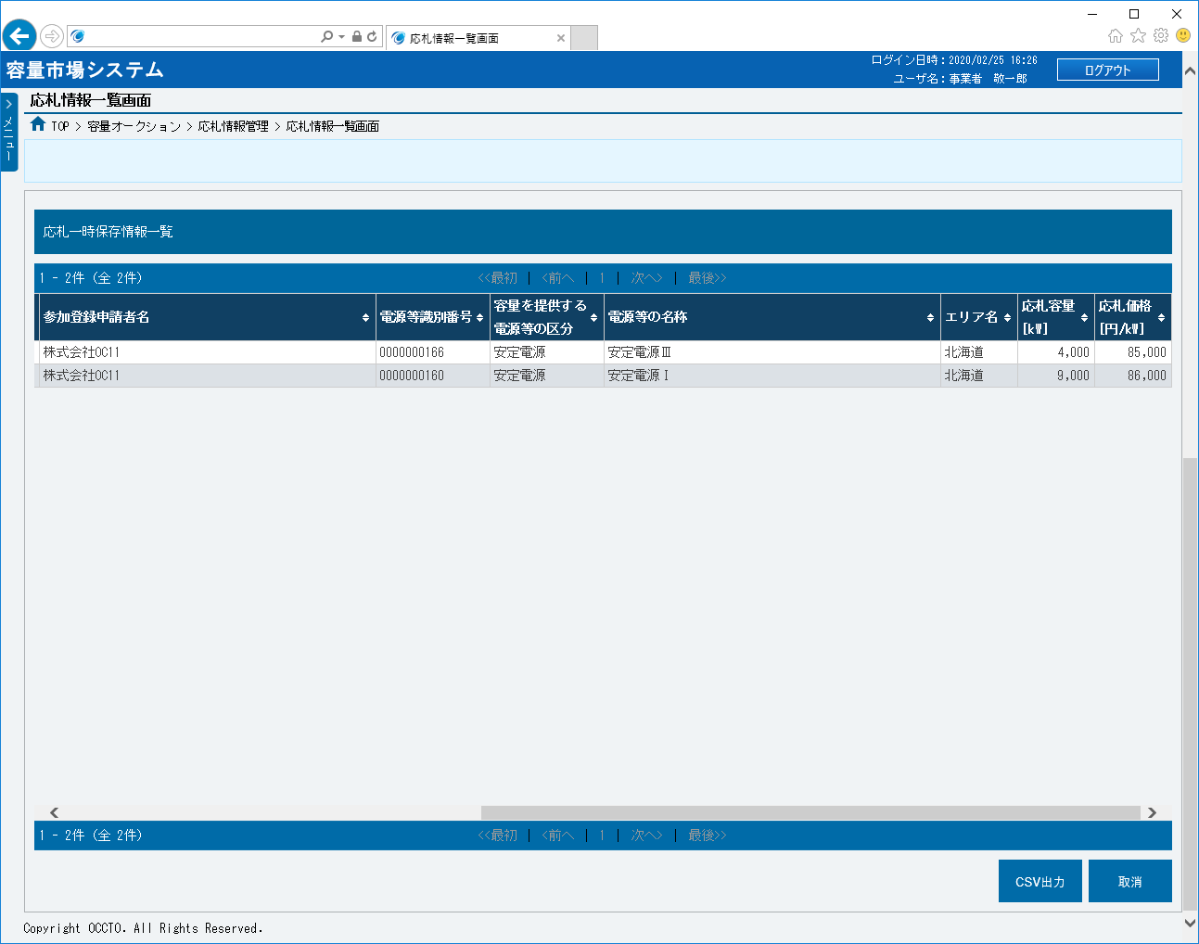

㉕
㉖
㉗
㉘
㉙
㉚

㉛
㉜
㉝
㉞

002
＜応札情報の登録＞

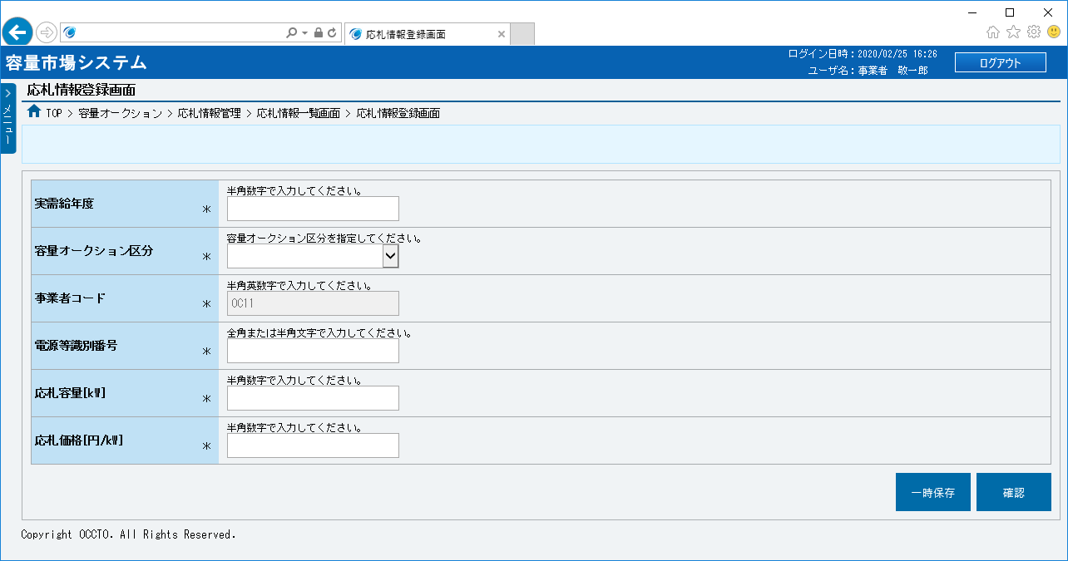
■応札情報登録画面 | ■応札情報登録画面_項目説明
 |  | 項目No | 項目名 | 必須／ 任意 | 桁数 | 入力方法 | 表示・入力内容

 |  | ① | 実需給年度 | 必須 | 4 | 手入力 | 実需給年度を入力してください。

 |  | ② | 容量オークション区分 | 必須 | － | リスト選択 | 容量オークション区分を選択してください。

 |  | ③ | 事業者コード | － | － | 表示 | 事業者コードが表示されます。
①
 |  | ④ | 電源等識別番号 | 必須 | 10 | 手入力 | 電源等識別番号を入力してください。
②
 |  | ⑤ | 応札容量[kW] | 必須 | 8 | 手入力 | 応札容量を入力してください。
③
 |  | ⑥ | 応札価格[円/kW] | 必須 | 5 | 手入力 | 応札価格を入力してください。
④
⑤
 |  | ⑦ | 一時保存 | － | － | ボタン押下 | 応札情報を一時保存する場合、クリックしてください。

⑥
 |  | ⑧ | 確認 | － | － | ボタン押下 | 応札情報を登録する場合、クリックしてください。
⑦
⑧

003
＜応札情報の変更＞

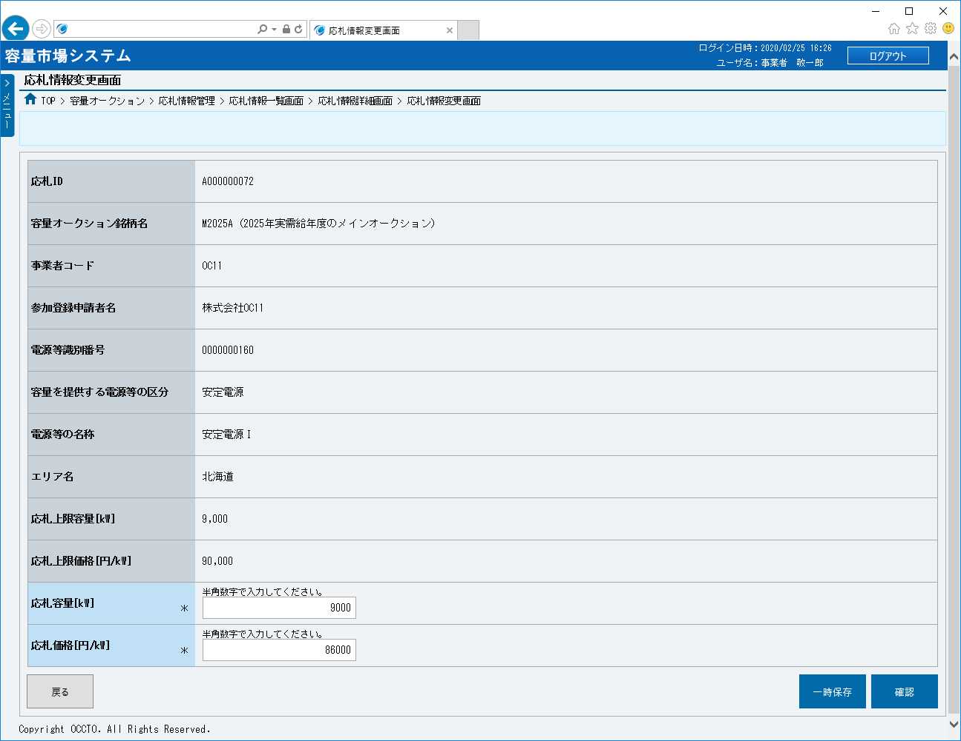
■応札情報変更画面 | ■応札情報変更画面_項目説明
 |  | 項目No | 項目名 | 必須／ 任意 | 桁数 | 入力方法 | 表示・入力内容

 |  | ① | 応札ID | － | － | 表示 | 応札IDが表示されます。

 |  | ② | 容量オークション銘柄名 | － | － | 表示 | 容量オークション銘柄名が表示されます。

 |  | ③ | 事業者コード | － | － | 表示 | 事業者コードが表示されます。
①
 |  | ④ | 参加登録申請者名 | － | － | 表示 | 参加登録申請者名が表示されます。
②
 |  | ⑤ | 電源等識別番号 | － | － | 表示 | 電源等識別番号が表示されます。
③
 |  | ⑥ | 容量を提供する電源等の区分 | － | － | 表示 | 容量を提供する電源等の区分が表示されます。
④
⑤
 |  | ⑦ | 電源等の名称 | － | － | 表示 | 電源等の名称が表示されます。

⑥
 |  | ⑧ | エリア名 | － | － | 表示 | エリア名が表示されます。

⑦
 |  | ⑨ | 応札上限容量[kW] | － | － | 表示 | 応札上限容量が表示されます。

⑧
 |  | ⑩ | 応札上限価格[円/kW] | － | － | 表示 | 応札上限価格が表示されます。

⑨
 |  | ⑪ | 応札容量[kW] | 必須 | 8 | 手入力 | 応札容量を入力してください。
⑩
 |  | ⑫ | 応札価格[円/kW] | 必須 | 5 | 手入力 | 応札価格を入力してください。
⑪
 |  | ⑬ | 戻る | － | － | ボタン押下 | 応札情報の変更をやめる場合、クリックしてください。
⑫
⑬
⑭
⑮
 |  | ⑭ | 一時保存 | － | － | ボタン押下 | 応札情報の変更を一時保存する場合、クリックしてください。

 |  | ⑮ | 確認 | － | － | ボタン押下 | 応札情報を変更する場合、クリックしてください。

